상품제안서
[알로코리아] 35W 큐브 미니 초고속충전 케이블 일체형 C타입 보조배터리 1001PPS [10000mAh] | 상품코드: F31572

 |  |  |  |  |  |  | 02-412-0044 | www.easy1.co.kr
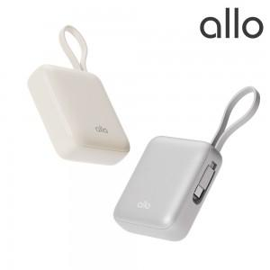

【상세/제작정보】

【인쇄/포장옵션】 | 레이저, 풀칼라 / 포장지포장

【공급단가】 | 수량 | 50~ | 100~ | 500~ | 1,000~ | 2,000~
*VAT별도 | 단가 | 31,300원 | 30,500원 | 28,100원 | 27,000원 | 26,000원

【상품 URL】 | https://dev.easy1.co.kr:443/src/goods_detail.php?gdno=31572

